Eval percepción
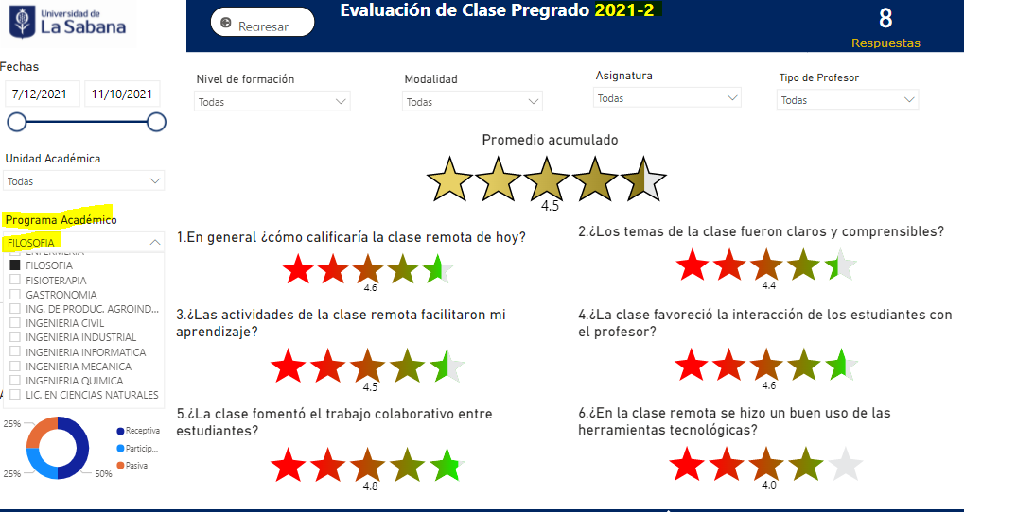
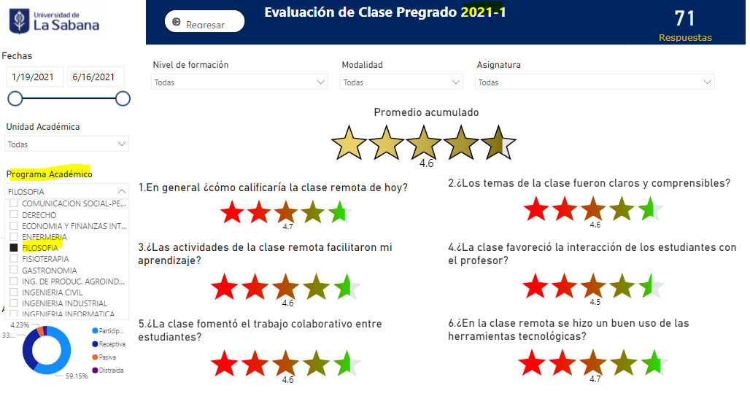
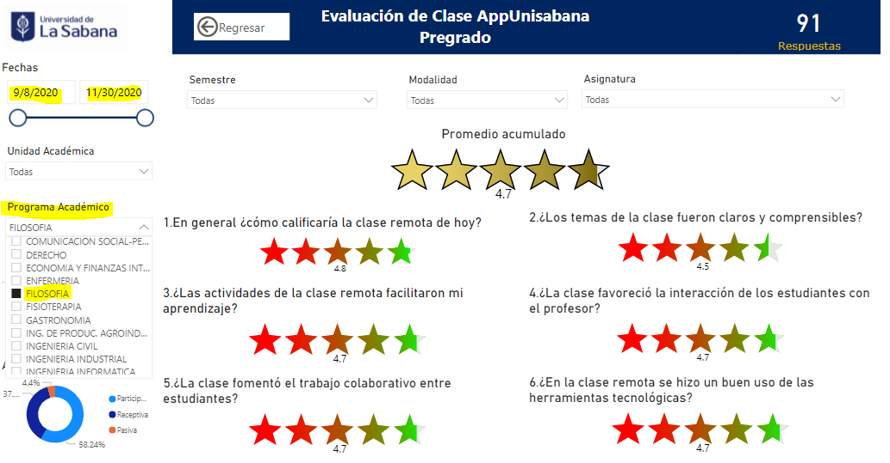
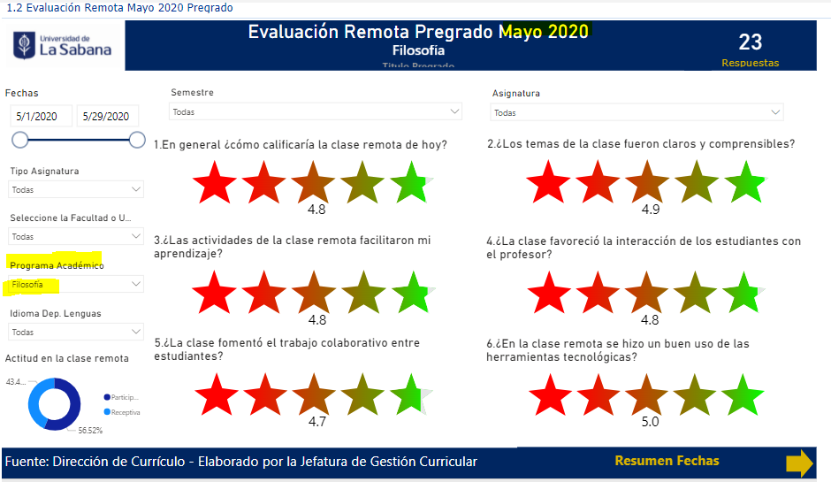
Fuente Analítica Dirección de Curriculo
https://portalservicios.unisabana.edu.co/Dcurriculo/Paginas/Analitica_Evaluacion_Remota.aspx

